hoja1
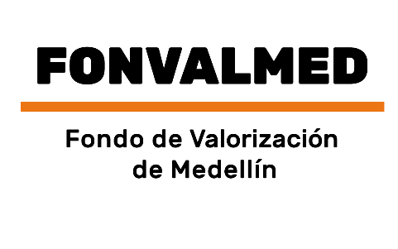 Plan Anual de Adquisiciones

Objeto | valor | código
Suministro, distribución y administración de insumos necesarios para la ejecución del protocolo de bioseguridad y del sistema de seguridad en el trabajo | 2,824,552 COP | 53131626; 51102710; 42131606

